AVALIACAO FINAL
Plano de Ação Nacional para Conservação de Espécies Ameaçadas de Extinção - PAN

Plano de Ação para a Conservação das Aves do Cerrado e Pantanal

OBJETIVO GERAL |  | Estabelecer e implementar medidas para manutenção e recuperação das populações de espécies do PAN Aves da Mata Atlântica em 5 anos

DATA DA MATRIZ DE METAS |  | 2022-06-03

DATA DA AVALIAÇÃO DE MEIO TERMO |  | 2019-10-11

DATA DA AVALIAÇÃO FINAL |  | 2022-02-03

DADOS DA MATRIZ DE METAS |  |  |  |  |  |  |  |  |  |  | DADOS DA AVALIAÇÃO FINAL
ID | OBJETIVO ESPECÍFICO | INDICADOR | LINHA DE BASE | META DE MEIO TERMO | META FINAL | EXPECTATIVA (Aumentar, Manter, Reduzir) | MEIO DE VERIFICAÇÃO | FREQUÊNCIA DE MENSURAÇÃO | RESPONSÁVEL | OBSERVAÇÕES | RESULTADO DA MONITORIA DO INDICADOR | TENDÊNCIA DO INDICADOR | ACURÁCIA DA ANÁLISE DE TENDÊNCIA | DESCRIÇÃO DO RESULTADO DO INDICADOR | DATA DA MENSURAÇÃO | RESPONSÁVEL | OBSERVAÇÕES | TENDÊNCIA DO OBJETIVO ESPECÍFICO | ACURÁCIA DA ANÁLISE DE TENDÊNCIA (Baixa, Média, Alta) | DESCRIÇÃO DO RESULTADO DO OBJETIVO ESPECÍFICO
1 |  |  |  |  |  |  |  |  |  |  |  |  |  |  |  |  |  | 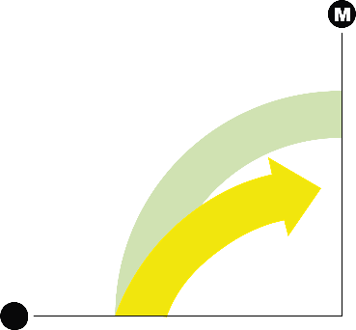

2

3

4 |  |  |  |  |  |  |  |  |  |  |  |  |  |  |  |  |  | 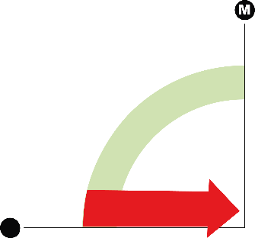

 |  |  |  |  |  |  |  |  |  |  |  | 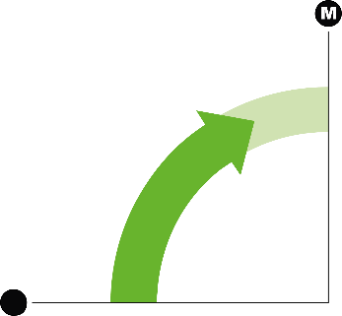
7 |  |  |  |  |  |  |  |  |  |  |  | 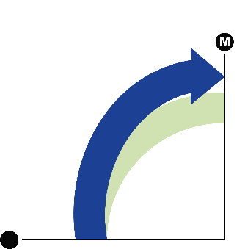

FIGURAS
Avaliação | Tendência
1 | 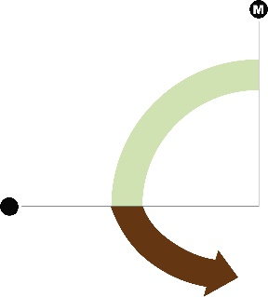
2
3
4
5

